상품제안서
더스퀘어 스프레이 소화기(커스텀 UV인쇄) | 상품코드: F21802

 |  |  |  |  |  |  | 02-412-0044 | www.easy1.co.kr
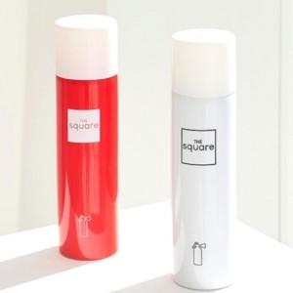 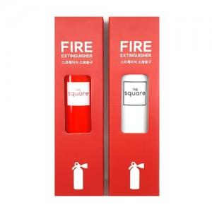 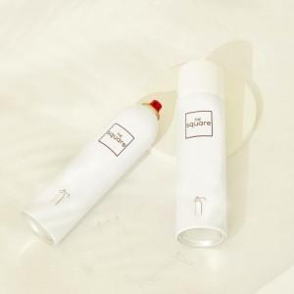

【상세/제작정보】 | 인쇄 사이즈별 단가 변동되므로, 시안확인 후 정확한 견적과 일정 드립니다.

【인쇄/포장옵션】 | 풀칼라 / 포장불가능

【공급단가】 | 수량 | 70~ | 100~ | 300~ | 500~ | 1,000~
*VAT별도 | 단가 | 12,000원 | 11,800원 | 11,500원 | 11,290원 | 11,000원

【상품 URL】 | https://dev.easy1.co.kr:443/src/goods_detail.php?gdno=21802

